Normalización
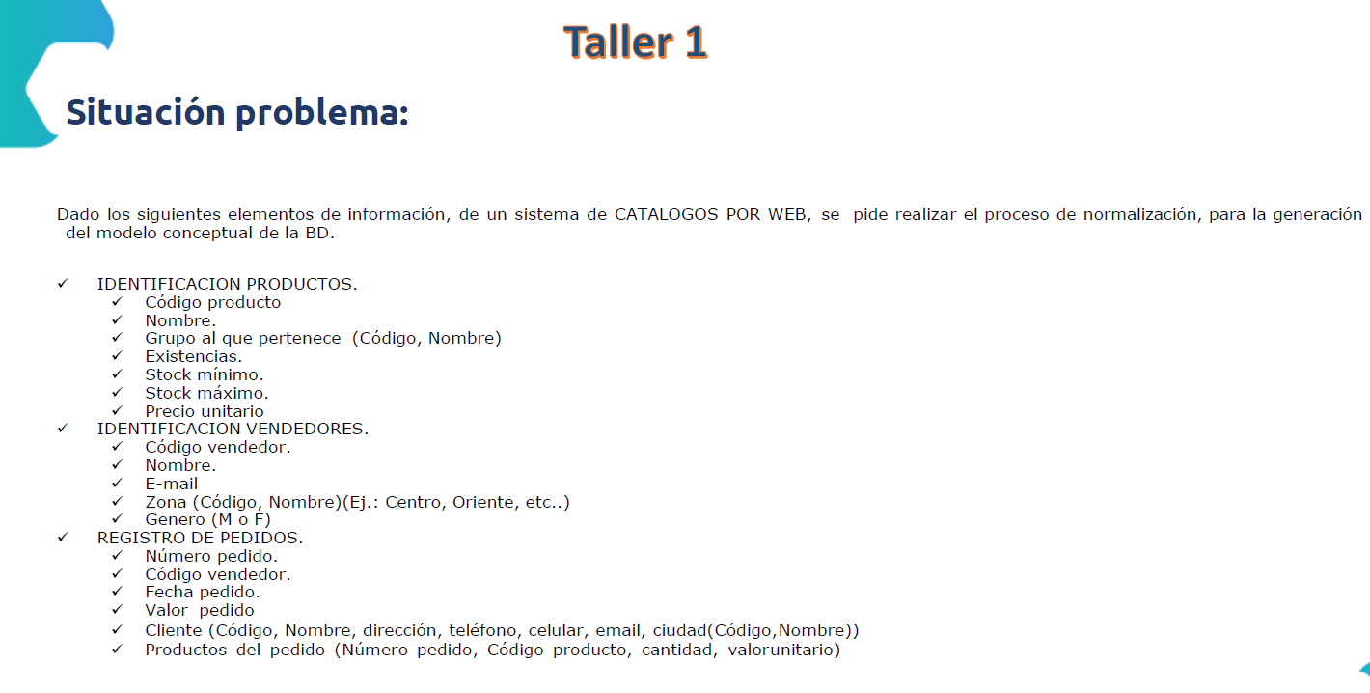
1 FN: Identificación Tablas y Campos
Tabla | Campos
Productos | Cod_Pro, Nom_Pro, Exi_Pro, Stockmin_Pro, Stockmax_Pro, PreU_Pro
Grupo | Cod_Gru, Nom_Gru
Vendedores | Cod_Ven, Nom_Ven, Mail_Ven, Genero_Ven
Zona | Cod_Zon, Nom_Zon
Pedidos | Num_Ped, Cod_Ven, Fec_Ped, Val_ped
Cliente | Cod_Cli, Nom_Cli, Dir_Cli, Tel_CLi, Cel_CLi, Mail_Cli
Ciudad | Cod_Ciu, Nom_Ciu
Productos Pedido | Num_Ped, Cod_Pro, Can_Pro, ValU_Pro
 |  | campos fuertes
dependecias funcionales |  | DFD (Llave primaria) | DFT
Tabla | Campos
Productos | Cod_Pro, Nom_Pro, Exi_Pro, Stockmin_Pro, Stockmax_Pro, PreU_Pro | Cod_Pro
Grupo | Cod_Gru, Nom_Gru | Cod_Gru
Vendedores | Cod_Ven, Nom_Ven, Mail_Ven, Genero_Ven | Cod_Ven
Zona | Cod_Zon, Nom_Zon | Cod_Zon
Pedidos | Num_Ped, Cod_Ven, Fec_Ped, Val_ped | Num_Ped
Cliente | Cod_Cli, Nom_Cli, Dir_Cli, Tel_CLi, Cel_CLi, Mail_Cli | Cod_Cli
Ciudad | Cod_Ciu, Nom_Ciu | Cod_Ciu
Productos Pedido | Num_Ped, Cod_Pro, Can_Pro, ValU_Pro | Num_Ped Cod_Pro

3 FN: Eliminar DFT y Realizar relaciones
Las DFT se eliminan, creando tablas nuevas
Al crear la relaciones se debe verficar cardinalidad, tipo de relación

4 FN: Romper Relaciones M:N
Las relaciones Muchos a Muchos se eliminan creando tablas intermedias entre las tablas implicadas en la relación muchos a muchos y no olvidar al final las llaves foráneas

